Chi tiết địa chất
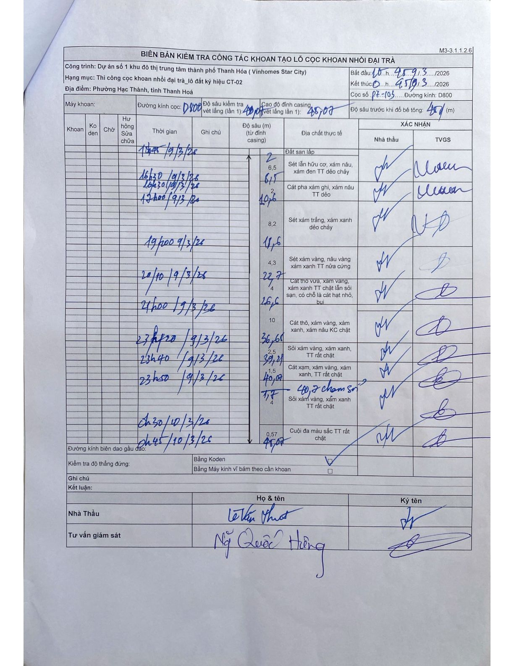
Dự án | Dự án số 1 khu đô thị trung tâm thành phố Thanh Hóa (Vinhomes Star City)
Hạng mục | Thi công cọc khoan nhồi đại trà_lô đất ký hiệu CT-02
Tên bộ phận | Phường Hạc Thành, tỉnh Thanh Hoá
Số hiệu cọc | P7-03
Biên bản số | KL-002
Đường kính | D800
Bắt đầu thi công | 10:00 19/03/2026
Kết thúc thi công | 00:45 20/03/2026

Địa chất TT | Đường kính | Mô tả lớp thiết kế | Từ (h) | Đến (h) | Cao độ từ | Cao độ đến | T.Gian (h) | Dài (m) | V (m/h) | Ghi chú
1 | D800 | Đất san lấp | 10h00 19/03/2026 | 14h45 19/03/2026 | 0 | -2 | 4.75 | 2 | 0.42
2 | D800 | Sét lẫn hữu cơ, xám nâu, xám đen TT dẻo chảy | 14h45 19/03/2026 | 16h30 19/03/2026 | 0 | -4.5 | 1.75 | 4.5 | 2.57
3 | D800 | Sét lẫn hữu cơ, xám nâu, xám đen TT dẻo chảy | 16h30 19/03/2026 | 16h50 19/03/2026 | 0 | -2.1 | 0.33 | 2.1 | 6.3
4 | D800 | Cát pha xám ghi, xám nâu TT dẻo | 16h50 19/03/2026 | 17h00 19/03/2026 | 0 | -2 | 0.17 | 2 | 12
5 | D800 | Sét xám trắng, xám xanh dẻo chảy | 17h00 19/03/2026 | 19h00 19/03/2026 | 0 | -8 | 2 | 8 | 4
6 | D800 | Sét xám vàng, nâu vàng xám xanh TT nửa cứng | 19h00 19/03/2026 | 20h10 19/03/2026 | 0 | -4.1 | 1.17 | 4.1 | 3.51
7 | D800 | Cát thô vừa, xám vàng, xám xanh TT chặt lẫn sỏi sạn, có chỗ là cát hạt nhỏ, bụi | 20h10 19/03/2026 | 21h00 19/03/2026 | 0 | -3.9 | 0.83 | 3.9 | 4.68
8 | D800 | Cát thô, xám vàng, xám xanh, xám nâu KC chặt | 21h00 19/03/2026 | 23h20 19/03/2026 | 0 | -10 | 2.33 | 10 | 4.29
9 | D800 | Sỏi xám vàng, xám xanh, TT rất chặt | 23h20 19/03/2026 | 23h40 19/03/2026 | 0 | -2.5 | 0.33 | 2.5 | 7.5
10 | D800 | Cát xạm, xám vàng, xám xanh, TT rất chặt | 23h40 19/03/2026 | 23h50 19/03/2026 | 0 | -1.5 | 0.17 | 1.5 | 9
11 | D800 | Sỏi xám vàng, xám xanh TT rất chặt | 23h50 19/03/2026 | 00h30 20/03/2026 | 0 | -4.4 | 0.67 | 4.4 | 6.6 | 40,7 chạm sỏi
12 | D800 | Cuội đá màu sắc TT rất chặt | 00h30 20/03/2026 | 00h45 20/03/2026 | 0 | -0.57 | 0.25 | 0.57 | 2.28

ẢNH BIÊN BẢN GỐC

